李月容 B22593 P22594 T22595
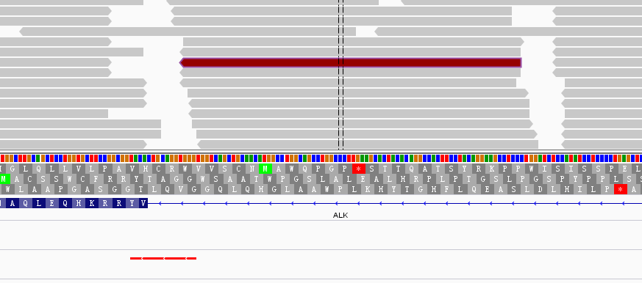
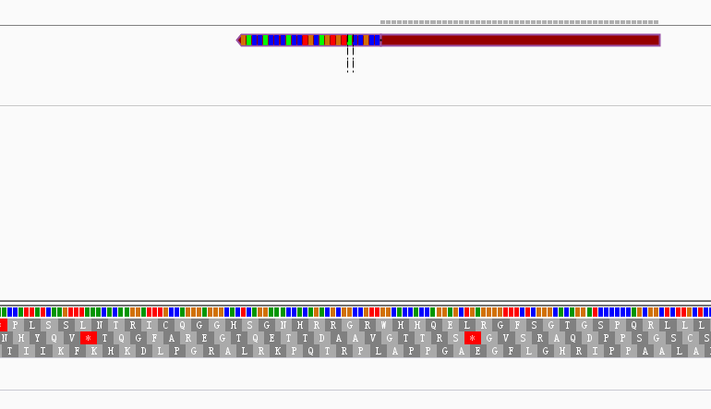
收样日期 | 样本编号 | 病人姓名 | 性别 | 出生日期 | 身份证 | 联系方式 | 送检医院 | 送检医生 | 样本类型 | 临床诊断 | 用药史 | 家族病史 | 收费 | 报告应出日期 | 备注
2016年07月11日 | B16071122593 | 李月容 |  |  |  |  |  |  | EDTA抗凝血1ml()(2016.7.8 18:05采血)
2016年07月11日 | P16071122594 | 李月容 |  |  |  |  |  |  | 血浆2支，共2.6ml()(2016.7.8 18:15分离，中黄澄透，室温运输，低吸附管)
2016年07月11日 | T16071122595 | 李月容 | 女 | 1965年09月27日 | 440701196509270366 | 13005836624（家属谭松满） | 中山大学附属第一医院 | 王晋 | 新鲜组织1块()(2016.7.8 10:30膝关节采样)病理确认 | 2013年8月确诊右侧膝关节滑膜肉瘤Ⅲ期。 | 无。 | 父亲65岁食管癌；哥哥45岁鼻癌 | 未打款 |  | 世和一号

id | type | Gene | Gene.ID | AAChange | Chr.start | Chr.end | Ref | Alt | Hom.Het | ExonicFunc | rsID | AF | copy number
P16071122594 | SNP | CDA | CDA:NM_001785.2:exon1 | p.K27Q (c.A79C) | chr1:20915701 | chr1:20915701 | A | C | hom | missense_variant | rs2072671 | . | .
P16071122594 | SNP | CYP2D6 | CYP2D6:NM_001025161.2:exon1 | p.P34S (c.C100T) | chr22:42526694 | chr22:42526694 | G | A | hom | missense_variant | rs1065852 | . | .
P16071122594 | SNP | CYP3A5 | . | . | chr7:99270539 | chr7:99270539 | C | C | hom | intron_variant | rs776746 | . | .
P16071122594 | SNP | DPYD | DPYD:NM_000110.3:exon18 | p.V732I (c.G2194A) | chr1:97770920 | chr1:97770920 | C | T | het | missense_variant | rs1801160 | . | .
P16071122594 | SNP | GSTP1 | GSTP1:NM_000852.3:exon5 | p.I105V (c.A313G) | chr11:67352689 | chr11:67352689 | A | G | het | missense_variant | rs1695 | . | .
P16071122594 | SNP | NQO1 | NQO1:NM_000903.2:exon6 | p.P187S (c.C559T) | chr16:69745145 | chr16:69745145 | G | A | hom | missense_variant | rs1800566 | . | .
P16071122594 | SNP | STK11 | STK11:NM_000455.4:exon8 | p.F354L (c.C1062G) | chr19:1223125 | chr19:1223125 | C | G | het | missense_variant | rs59912467 | . | .
P16071122594 | SNP | XRCC1 | XRCC1:NM_006297.2:exon10 | p.Q399R (c.A1196G) | chr19:44055726 | chr19:44055726 | T | C | hom | missense_variant | rs25487 | . | .
P16071122594 | mutant | CYP2D6 | CYP2D6:NM_001025161.2:exon6 | p.V291A (c.T872C) | chr22:42523597 | chr22:42523597 | A | G | het | missense_variant | rs765632259 | 10% | .
T16071122595 | mutant | CYP2D6 | CYP2D6:NM_001025161.2:exon6 | p.V291A (c.T872C) | chr22:42523597 | chr22:42523597 | A | G | het | missense_variant | rs765632259 | 11% | .

 | 李月容-中山大学附属第一医院: 世和一号，右侧膝关节滑膜肉瘤。患者肿瘤组织样本检测到CYP2D6基因V291A突变，丰度11%，未见报道于肿瘤中，具体意义未知，可能参与肿瘤的发生发展。出于对医生的重视，增测了ctDNA样本，CYP2D6基因V291A突变，丰度10%。

 | T
YES | ALK | EML4 | chr2:29446386 | chr2:42566408 | 3 | 0 | . | . | 3

 |  | EML4下游一个花末端reads，ALK基因第19内含子有融合reads没有花末端

张莲女 B22602 F22798
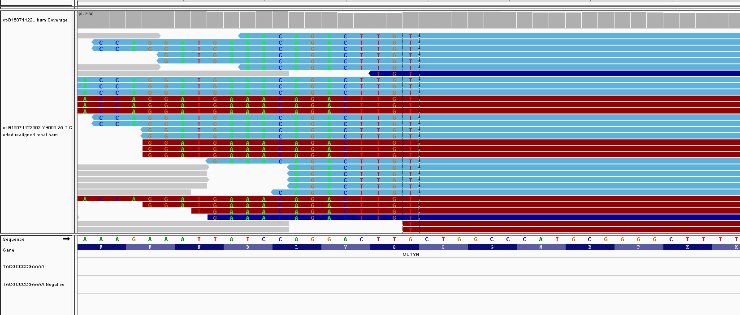
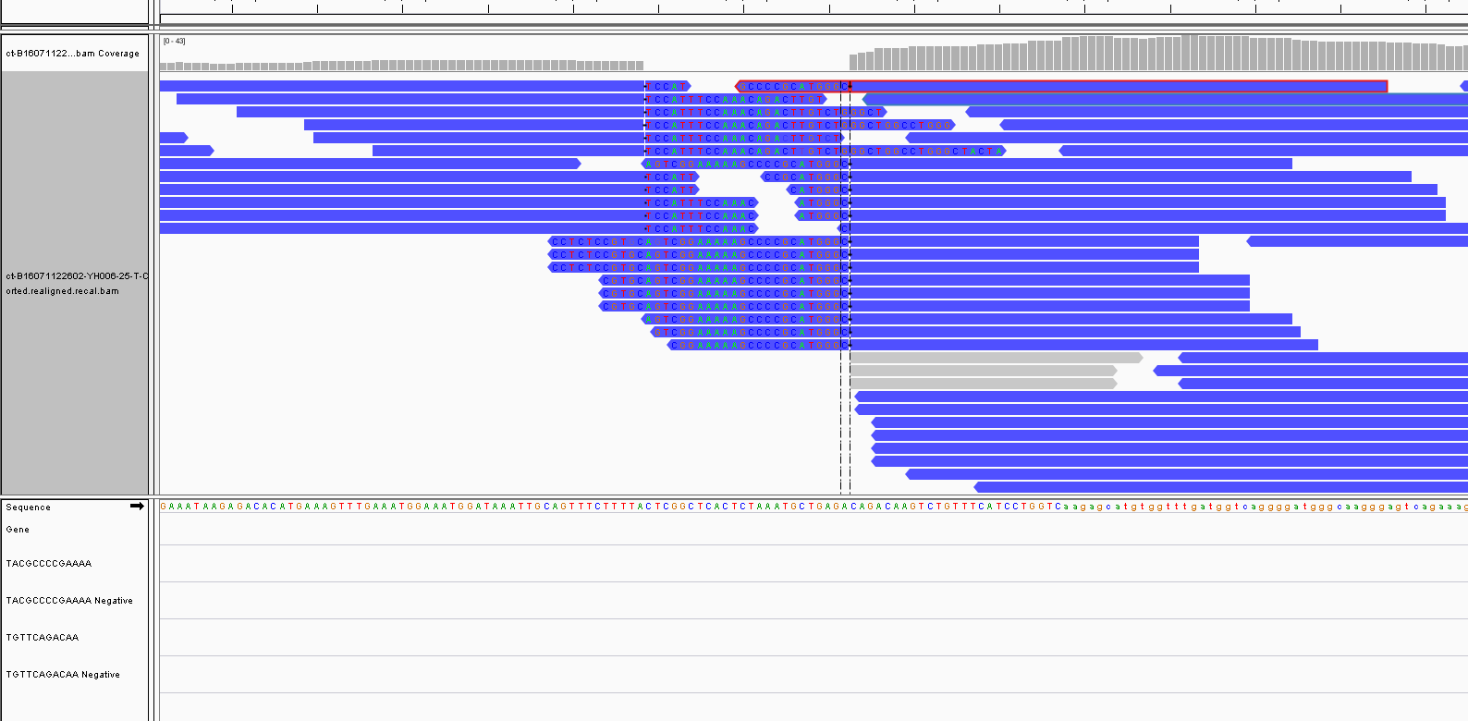
收样日期 | 样本编号 | 病人姓名 | 性别 | 出生日期 | 身份证 | 联系方式 | 送检医院 | 送检医生 | 样本类型 | 临床诊断 | 用药史 | 家族病史 | 收费 | 报告应出日期 | 备注
2016年07月11日 | B16071122602-YH006-25 | 张莲女 |  |  |  |  |  |  | STRECK管血6ml()(2016.7.9 08:07采血) | ()
2016年07月11日 | ct-B16071122602-YH006-25 | 张莲女 |  |  |  |  |  |  | 实验室内部分离血浆
2016年07月14日 | F16071422798（未在本次上机） | 张莲女 | 女 | 54 | - | - | 北京大学肿瘤医院 | 闫医生 | FFPE白片10张，2016.6 淋巴结采样，（163029），病理确认 | 2015年10月确诊左肺大细胞癌 | 2015.10-2016.4，紫杉醇+顺铂，进展；2016.4-2016.6，白蛋白紫杉醇，进展。 |  | 免费 |  | ctDNA

id | type | Gene | Gene.ID | AAChange | Chr.start | Chr.end | Ref | Alt | Hom.Het | ExonicFunc | rsID | AF | copy number | 备注信息
ct-B16071122602-YH006-25 | SNP | CYP2D6 | CYP2D6:NM_001025161.2:exon1 | p.P34S (c.C100T) | chr22:42526694 | chr22:42526694 | G | A | hom | missense_variant | rs1065852 | . | .
ct-B16071122602-YH006-26 | SNP | CYP3A5 | CYP3A5:NM_000777.3:intron3 | c.G219-237A | chr7:99270539 | chr7:99270539 | C | T | het | intron_variant | rs776746 | . | .
ct-B16071122602-YH006-27 | SNP | DPYD | DPYD:NM_000110.3:exon13 | p.I543V (c.A1627G) | chr1:97981395 | chr1:97981395 | T | C | hom | missense_variant | rs1801159 | . | .
ct-B16071122602-YH006-28 | SNP | ERCC1 | ERCC1:NM_202001.2:exon3 | p.N118N (c.T354C) | chr19:45923653 | chr19:45923653 | A | G | hom | synonymous_variant | rs11615 | . | .
ct-B16071122602-YH006-29 | SNP | GSTP1 | GSTP1:NM_000852.3:exon5 | p.I105V (c.A313G) | chr11:67352689 | chr11:67352689 | A | G | het | missense_variant | rs1695 | . | .
ct-B16071122602-YH006-30 | SNP | MTHFR | MTHFR:NM_005957.4:exon5 | p.A222V (c.C665T) | chr1:11856378 | chr1:11856378 | G | A | het | missense_variant | rs1801133 | . | .
ct-B16071122602-YH006-31 | SNP | NQO1 | NQO1:NM_000903.2:exon6 | p.P187S (c.C559T) | chr16:69745145 | chr16:69745145 | G | A | het | missense_variant | rs1800566 | . | .
ct-B16071122602-YH006-32 | SNP | UGT1A1 | UGT1A1:NM_000463.2:exon1 | p.G71R (c.G211A) | chr2:234669144 | chr2:234669144 | G | A | het | missense_variant | rs4148323 | . | .
ct-B16071122602-YH006-33 | SNP | XRCC1 | XRCC1:NM_006297.2:exon10 | p.Q399R (c.A1196G) | chr19:44055726 | chr19:44055726 | T | C | hom | missense_variant | rs25487 | . | .
ct-B16071122602-YH006-34 | Mutant | TP53 | TP53:NM_001126112.2:exon8 | p.R306X (c.C916T) | chr17:7577022 | chr17:7577022 | G | A | het | stop_gained | rs121913344 | 17% | .
ct-B16071122602-YH006-35 | Mutant | TOP1 | TOP1:NM_003286.2:exon12 | p.R376X (c.C1126T) | chr20:39728846 | chr20:39728846 | C | T | het | stop_gained | rs748703087 | 10% | .
ct-B16071122602-YH006-36 | SV | MUTYH | MUTYH:exon16-C7orf76&SLC25A13 | . | . | . | . | . | . | . | . | 2% | . | 融合靠近终止密码子

样本不全

何国兴 B22591 P22592
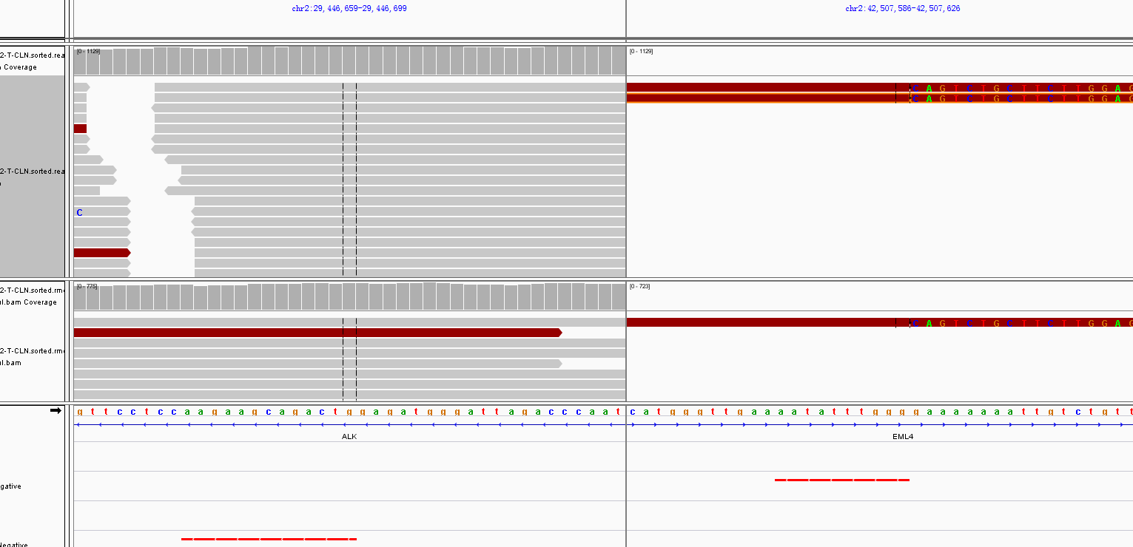
收样日期 | 样本编号 | 病人姓名 | 性别 | 出生日期 | 身份证 | 联系方式 | 送检医院 | 送检医生 | 样本类型 | 临床诊断 | 用药史 | 家族病史 | 收费 | 报告应出日期 | 备注
2016年07月11日 | B16071122591（已在0715Miseq上机） | 何国兴 |  |  |  |  |  |  | EDTA抗凝血5ml()(2016.7.9 9:24采血)
2016年07月11日 | P16071122592 | 何国兴 |  |  |  |  |  |  | 血浆3支，共3.4ml()(2016.7.9 10:15分离，轻黄澄透，室温运输，低吸附管)
2016年07月13日 | F16071322677（未在本次上机） | 何国兴 | 男 | 1966年12月27日 | 4425119661227151X | 13500170259（家属） | 广州医科大学附属肿瘤医院 | 史晓舜 | FFPE白片20张，（74005），2016.6.28右肺采样 | 2016年6月28日确诊右下肺印戒细胞癌（CT4N2M0） | 无。 | 无 | 2016-07-09 |  | 世和一号，EGFR野生)
id | type | Gene | Gene.ID | AAChange | Chr.start | Chr.end | Ref | Alt | Hom.Het | ExonicFunc | rsID | AF | copy number | 备注信息
P16071122592 | SNP | CDA | CDA:NM_001785.2:exon1 | p.K27Q (c.A79C) | chr1:20915701 | chr1:20915701 | A | C | het | missense_variant | rs2072671 | . | .
P16071122592 | SNP | CYP2D6 | CYP2D6:NM_001025161.2:exon1 | p.P34S (c.C100T) | chr22:42526694 | chr22:42526694 | G | A | het | missense_variant | rs1065852 | . | .
P16071122592 | SNP | CYP3A5 | . | . | chr7:99270539 | chr7:99270539 | C | C | hom | intron_variant | rs776746 | . | .
P16071122592 | SNP | DPYD | DPYD:NM_000110.3:exon13 | p.I543V (c.A1627G) | chr1:97981395 | chr1:97981395 | T | C | het | missense_variant | rs1801159 | . | .
P16071122592 | SNP | ERCC2 | ERCC2:NM_000400.3:exon23 | p.K751Q (c.A2251C) | chr19:45854919 | chr19:45854919 | T | G | het | missense_variant | rs13181 | . | .
P16071122592 | SNP | GSTP1 | GSTP1:NM_000852.3:exon5 | p.I105V (c.A313G) | chr11:67352689 | chr11:67352689 | A | G | het | missense_variant | rs1695 | . | .
P16071122592 | SNP | MTHFR | MTHFR:NM_005957.4:exon5 | p.A222V (c.C665T) | chr1:11856378 | chr1:11856378 | G | A | het | missense_variant | rs1801133 | . | .
P16071122592 | SNP | NQO1 | NQO1:NM_000903.2:exon6 | p.P187S (c.C559T) | chr16:69745145 | chr16:69745145 | G | A | hom | missense_variant | rs1800566 | . | .
P16071122592 | SNP | XRCC1 | XRCC1:NM_006297.2:exon10 | p.Q399R (c.A1196G) | chr19:44055726 | chr19:44055726 | T | C | hom | missense_variant | rs25487 | . | .
P16071122592 | SNP | GSTM1 | . | . | . | . | . | . | . | . | . | . | .
P16071122592 | SNP | GSTT1 | . | . | . | . | . | . | . | . | . | . | .
P16071122592 | Germline | MSH6 | MSH6:NM_000179.2:exon4 | p.G355S (c.G1063A) | chr2:48026185 | chr2:48026185 | G | A | het | missense_variant | rs587778531 | . | . | 疑似种系
P16071122592 | Germline | BRAF | BRAF:NM_004333.4:exon1 | p.D22N (c.G64A) | chr7:140624440 | chr7:140624440 | C | T | het | missense_variant | rs397507456 | . | . | 疑似种系
P16071122592 | Germline | BRCA1 | BRCA1:NM_007294.3:exon15 | p.S1613G (c.A4837G) | chr17:41223094 | chr17:41223094 | T | C | het | missense_variant | rs397509199|rs1799966 | . | . | 疑似种系
P16071122592 | Germline | FAT1 | FAT1:NM_005245.3:exon10 | p.Q2933P (c.A8798C) | chr4:187538942 | chr4:187538942 | T | G | het | missense_variant | rs1280098|rs113224498 | . | . | 疑似种系
P16071122592 | Germline | FGFR4 | FGFR4:NM_213647.1:exon7 | p.P246L (c.C737T) | chr5:176519331 | chr5:176519331 | C | T | het | missense_variant | rs765722108 | . | . | 疑似种系
P16071122592 | Germline | FLT4 | FLT4:NM_002020.4:exon9 | p.R410C (c.C1228T) | chr5:180053141 | chr5:180053141 | G | A | het | missense_variant | . | . | . | 疑似种系
P16071122592 | Germline | PIK3R2 | PIK3R2:NM_005027.3:exon6 | p.V232G (c.T695G) | chr19:18272185 | chr19:18272185 | T | G | het | missense_variant | . | . | . | 疑似种系
P16071122592 | Germline | YAP1 | YAP1:NM_006106.4:exon1 | p.P19T (c.C55A) | chr11:101981634 | chr11:101981634 | C | A | het | missense_variant | . | . | . | 疑似种系
P16071122592 | Mutant | FAT1 | FAT1:NM_005245.3:exon10 | p.R2597X (c.C7789T) | chr4:187539951 | chr4:187539951 | G | A | het | stop_gained | rs777631605 | 1% | . | 偏单向，等F样本结果
P16071122592 | SV | ALK | EML4：exon6-ALK：exon20 | . | . | . | . | . | . | . | . | 0.30% | .
样本不全

张元满 B22587 P22588
收样日期 | 样本编号 | 病人姓名 | 性别 | 出生日期 | 身份证 | 联系方式 | 送检医院 | 送检医生 | 样本类型 | 临床诊断 | 用药史 | 家族病史 | 收费 | 报告应出日期 | 备注
2016年07月11日 | B16071122587 | 张元满 |  |  |  |  |  |  | EDTA抗凝血3ml()(2016.7.8 12:00采血)
2016年07月11日 | P16071122588 | 张元满 | 女 | 1948年04月16日 | 420106194804164044 | 15802782047（患者本人） | 湖北省肿瘤医院 | 吴辉菁 | 血浆3支，共3ml()(2016.7.8 14:00分离，中黄澄透，室温运输，低吸附管) | 2016年6月14日年确诊黑色素瘤 | 无。 | 无。 | 未打款 |  | 收的百迈康钱，做世和一号（有组织样本做世和，无组织做血递安），样本不全，切片后寄

id | type | Gene | Gene.ID | AAChange | Chr.start | Chr.end | Ref | Alt | Hom.Het | ExonicFunc | rsID | AF | copy number | 备注信息
P16071122588 | SNP | CYP3A5 | . | . | chr7:99270539 | chr7:99270539 | C | C | hom | intron_variant | rs776746 | . | . | .
P16071122588 | SNP | DPYD | DPYD:NM_000110.3:exon13 | p.I543V (c.A1627G) | chr1:97981395 | chr1:97981395 | T | C | het | missense_variant | rs1801159 | . | . | .
P16071122588 | SNP | GSTM1 | 纯合缺失多态性 |  | . | . | . | . | . | . | . | . | . | .
P16071122588 | SNP | MTHFR | MTHFR:NM_005957.4:exon5 | p.A222V (c.C665T) | chr1:11856378 | chr1:11856378 | G | A | hom | missense_variant | rs1801133 | . | . | .
P16071122588 | SNP | NQO1 | NQO1:NM_000903.2:exon6 | p.P187S (c.C559T) | chr16:69745145 | chr16:69745145 | G | A | hom | missense_variant | rs1800566 | . | . | .
P16071122588 | SNP | TYMS | TYMS:NM_001071.2:exon7 | c.X447_X452delTTAAAG | chr18:673444 | chr18:673449 | TTAAAG | - | hom | 3_prime_UTR_variant | rs151264360 | . | . | .
P16071122588 | Mutant | DNMT3A | DNMT3A:NM_175629.2:exon7 | p.S243fs (c.727_730delAGCC) | chr2:25471031 | chr2:25471034 | GGCT | - | het | frameshift_variant | OK | 5% | . | .
P16071122588 | Mutant | GNAS | GNAS:NM_000516.4:exon8 | p.R201C (c.C601T) | chr20:57484420 | chr20:57484420 | C | T | het | missense_variant | OK | 1% | . | .

样本不全

